Sheet3
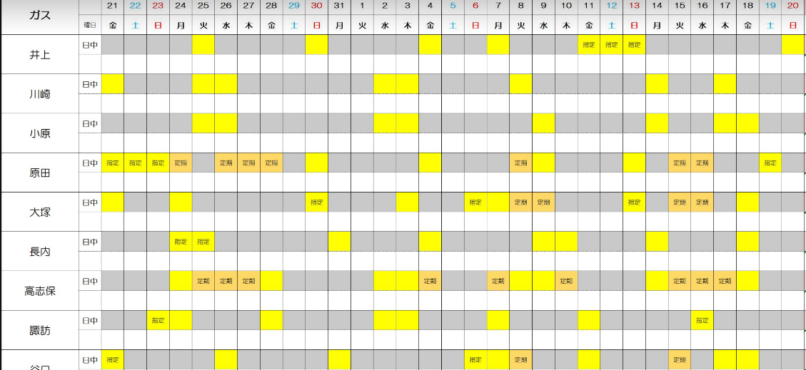
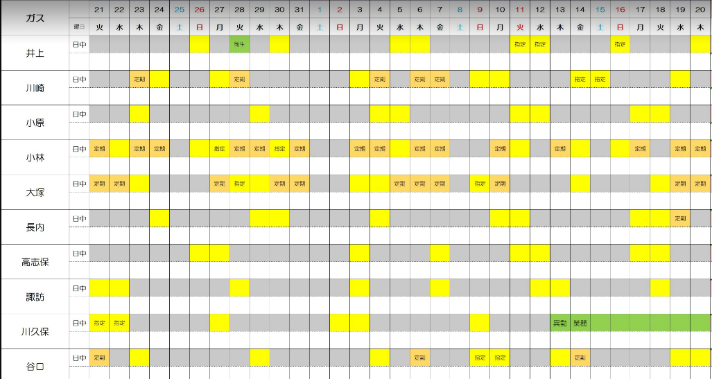

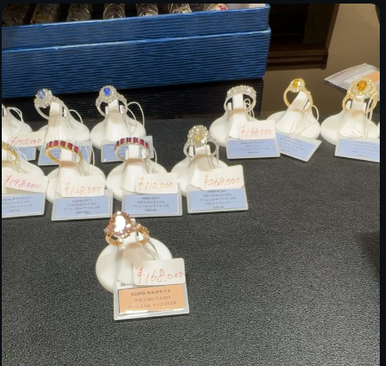
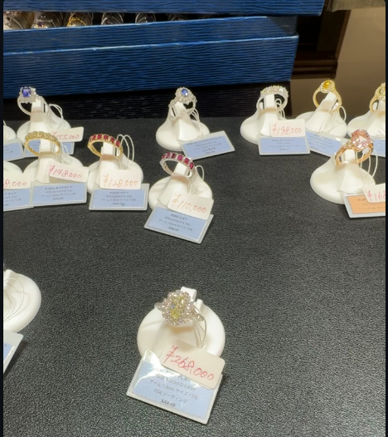

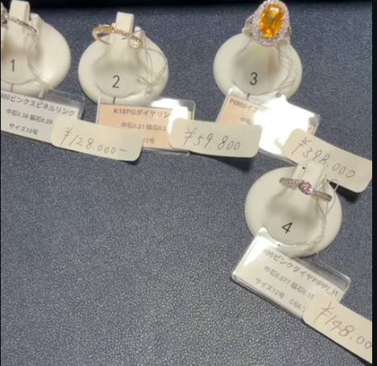

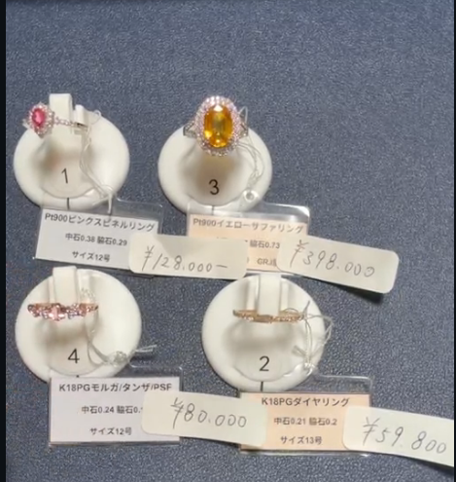

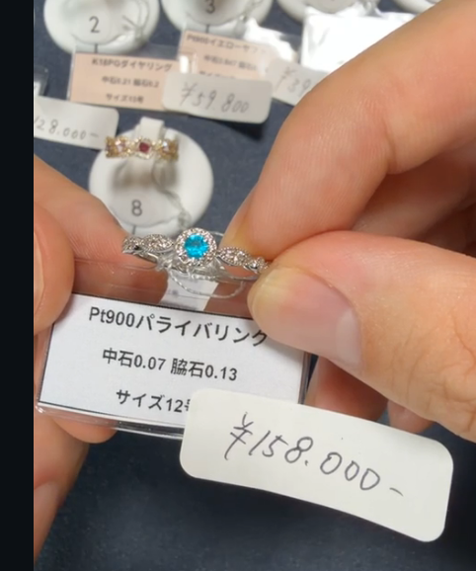

2026年7月分
UFJ | ¥117,258
失業手当最終 | ¥138,688 | (¥80,000) |  | R |  | ¥14,901
 |  |  |  |  |  | ¥22,650
 |  |  |  |  |  | ¥69,420 | 3回/10回 | ~2027/2
ゆうちょ | ¥5,198 |  |  | 京王友の会 |  | ¥10,000

おさいふ | ¥6,846
封筒 | ¥67,000 | ＋80000円-72000円-7000円 |  | バンクイック |  | ¥14,000 |  | 残 | ¥644,428
 | ¥75,000 |  |  | セゾンML |  | ¥20,000
スタッフ | ¥15,546 |  |  | セゾン |  | ¥40,347 | 3/6回 | ~2026/10
モデル | 3000＊1 |  |  | イオン |  | ¥20,824
 |  |  |  | エポス |  | ¥3,702
交通費 |  | ¥682 |  | SMBC |  | ¥9,000
 |  |  |  | UFJ |  | ¥35,812

弘樹分
支給額 | ¥581,294 |  |  | モビット |  | ¥11,000 |  | 残 | ¥250,517
亀 | ¥800 |  |  | R | 先月分 | ¥59,620 |  | リボ（ショッピング） | ¥758,489
 |  | ¥582,000 |  |  | 当月分 | ¥73,405 |  | リボ（キャッシング） | ¥127,000 | ←つぎの賞与で片づける
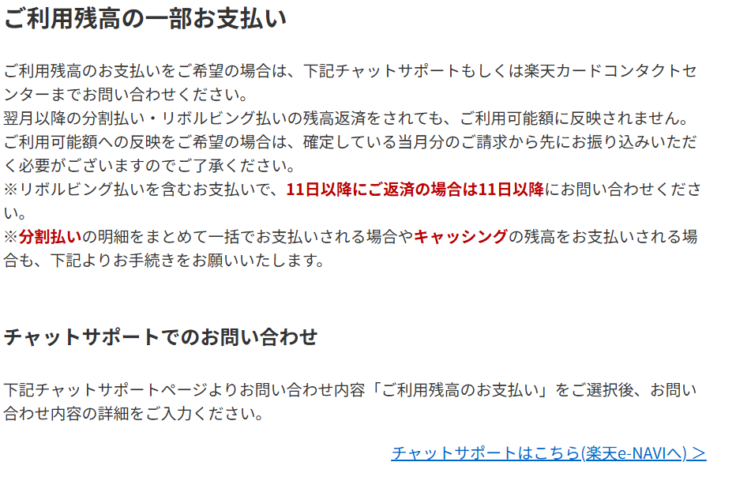
 |  |  |  |  |  |  |  | 分割 | ¥41,872 | →\32123
千葉銀 | ¥962 |  |  |  |  |  |  |  |  | 残債一括
 |  |  |  | 千葉銀 |  | ¥10,000 |  | 残 | ¥492,230
 |  |  |  | 未納分 |  | ¥2,128
 |  |  |  |  |  | ¥17,510
 |  |  |  | 家賃 |  | ¥76,000
 |  |  |  | ガス・電気 |  | ¥10,041
 |  |  |  |  |  | ¥7,491
経費精算前 | 2026-06-11 | ¥1,000 |  | 水道 |  | ¥1,522
 | 2026-06-16 | ¥820 |  | 携帯 | 5月 | ¥13,382 |  | ¥320,000 | ¥160,000
 | 2026-06-20 | ¥686 |  |  |  |  |  | 弘樹に渡す支払い分は25万＋1.3万
 | 2026-06-27 | ¥499 |  | 総額 | ¥282,099 |  |  | ＋ | ¥72,000
 | 2026-06-30 | ¥1,013 |  |  |  |  |  | ＋ | ¥7,000
 | 2026-07-06 | ¥1,000 |  |  |  |  |  | + | ¥10,000
 | 2026-07-10 | ¥1,207 | ｃ
 | 2026-07-14 | ¥1,000
 |  | ¥723
 | 2026-07-20 | ¥1,000
 | 2026-07-22 | ¥1,000
 | 2026-07-28 | ¥1,274 | ｃ

弘樹
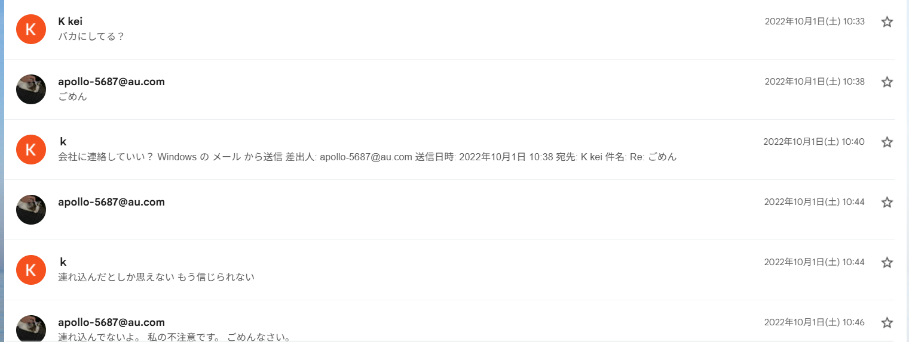
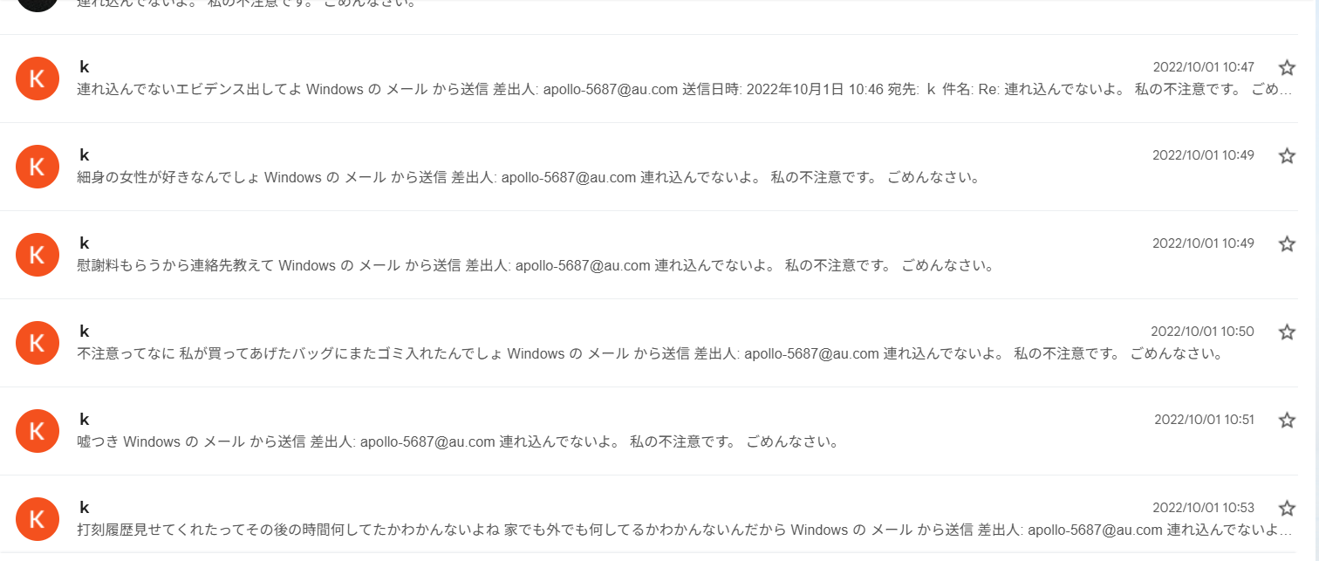
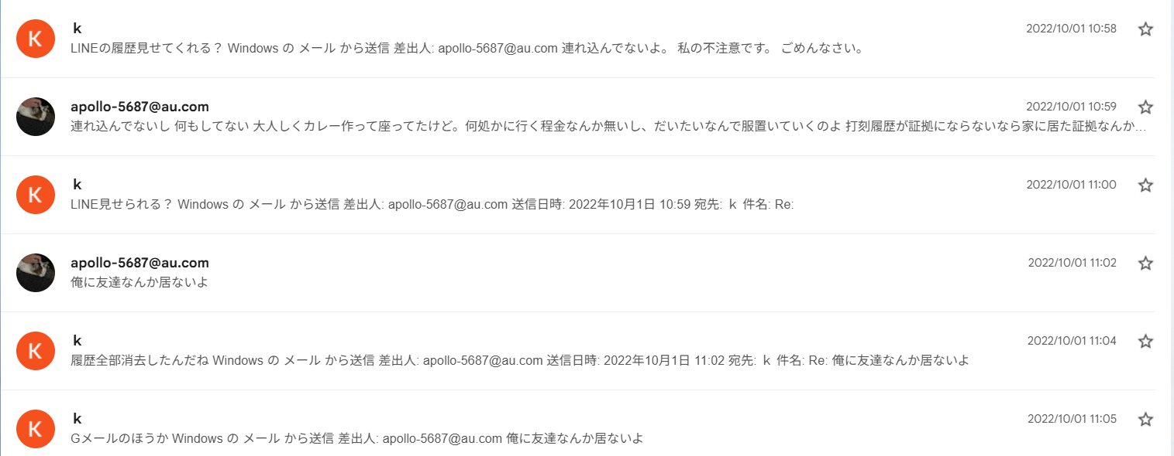
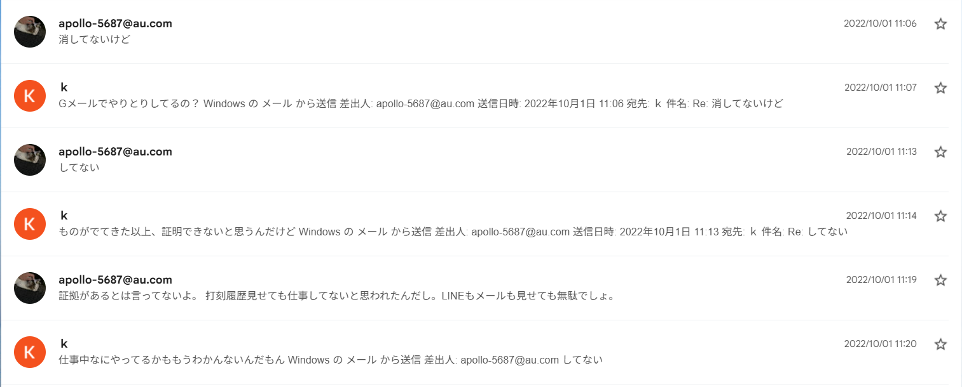
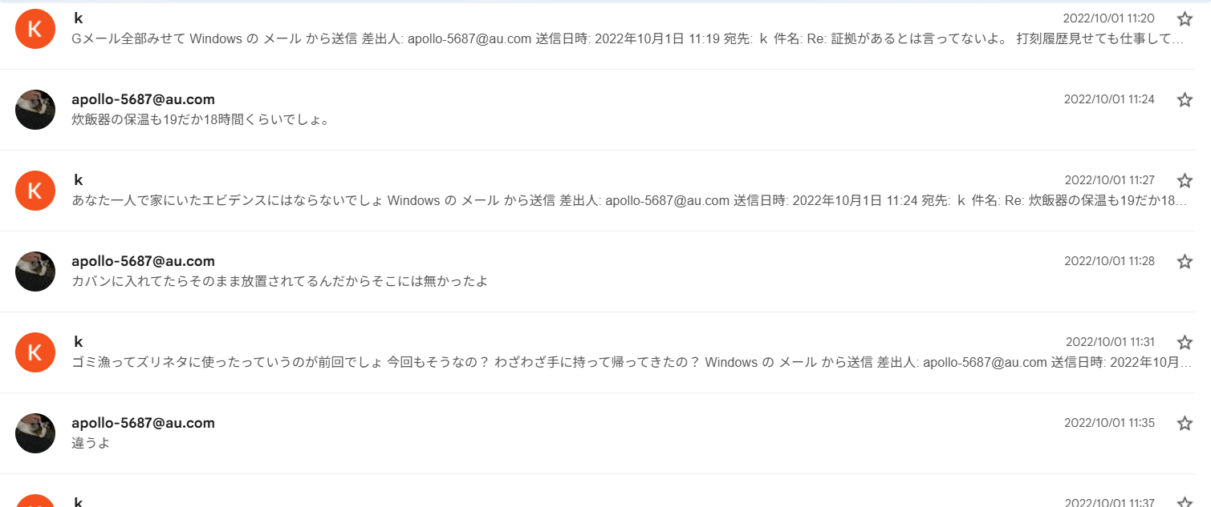
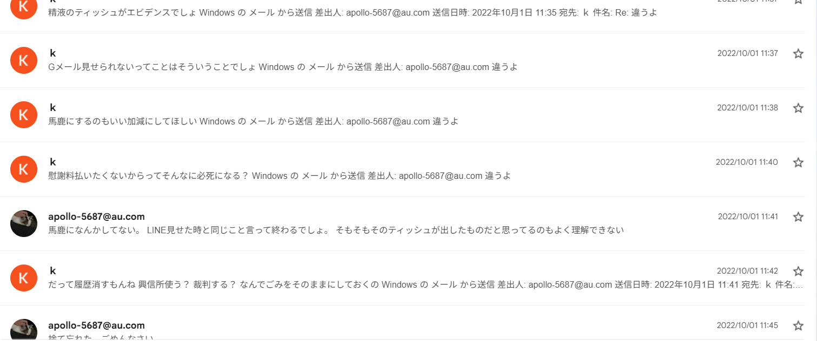
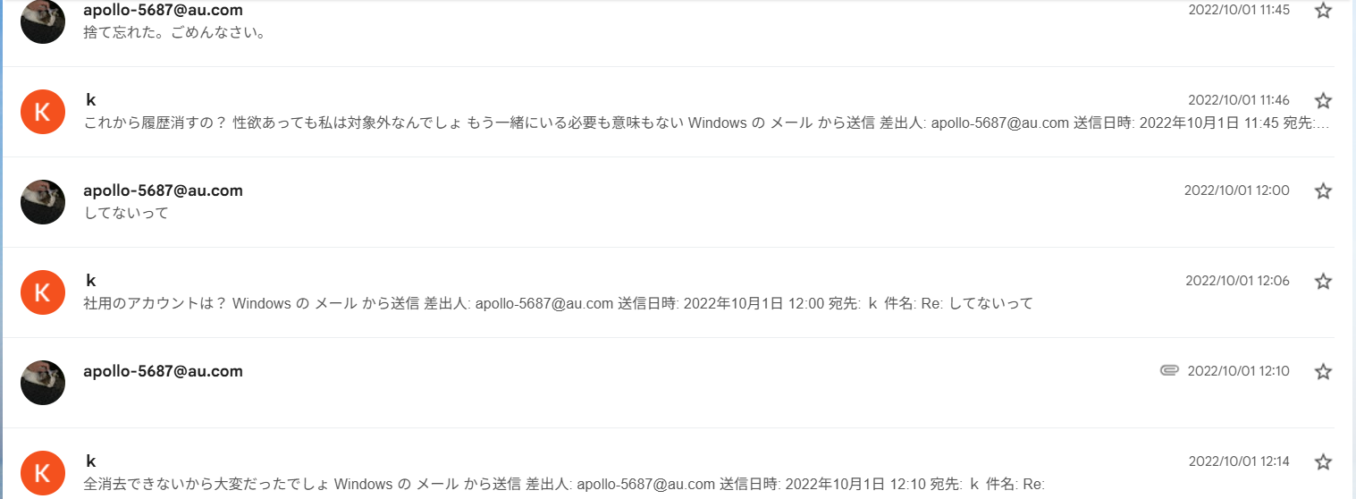
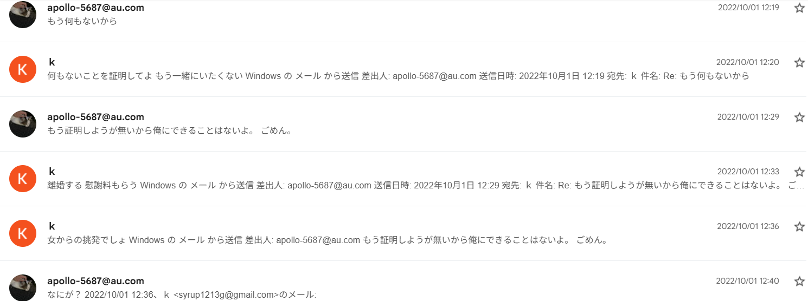
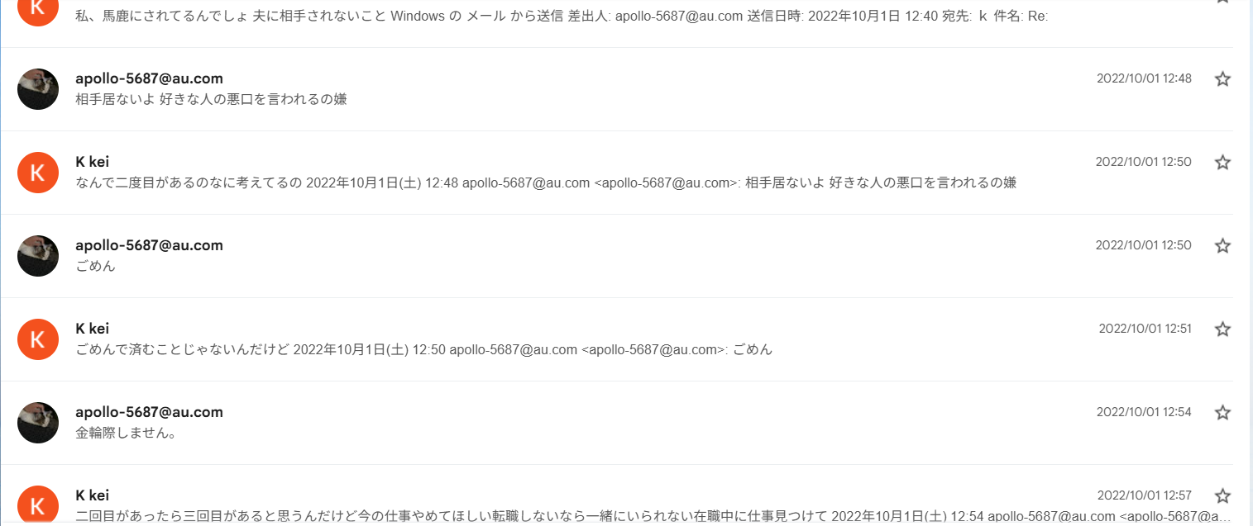
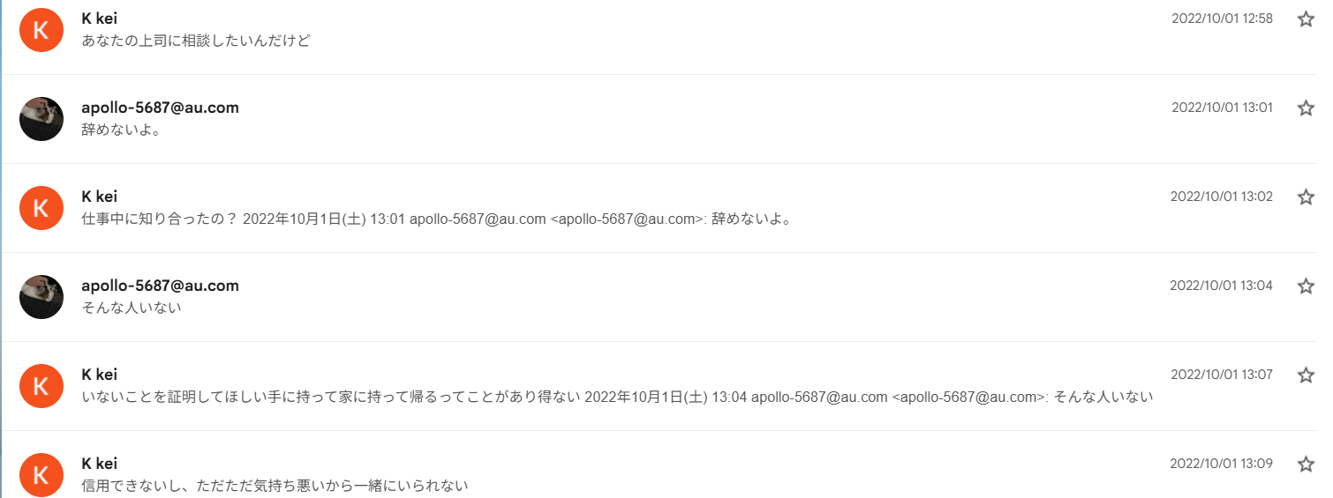
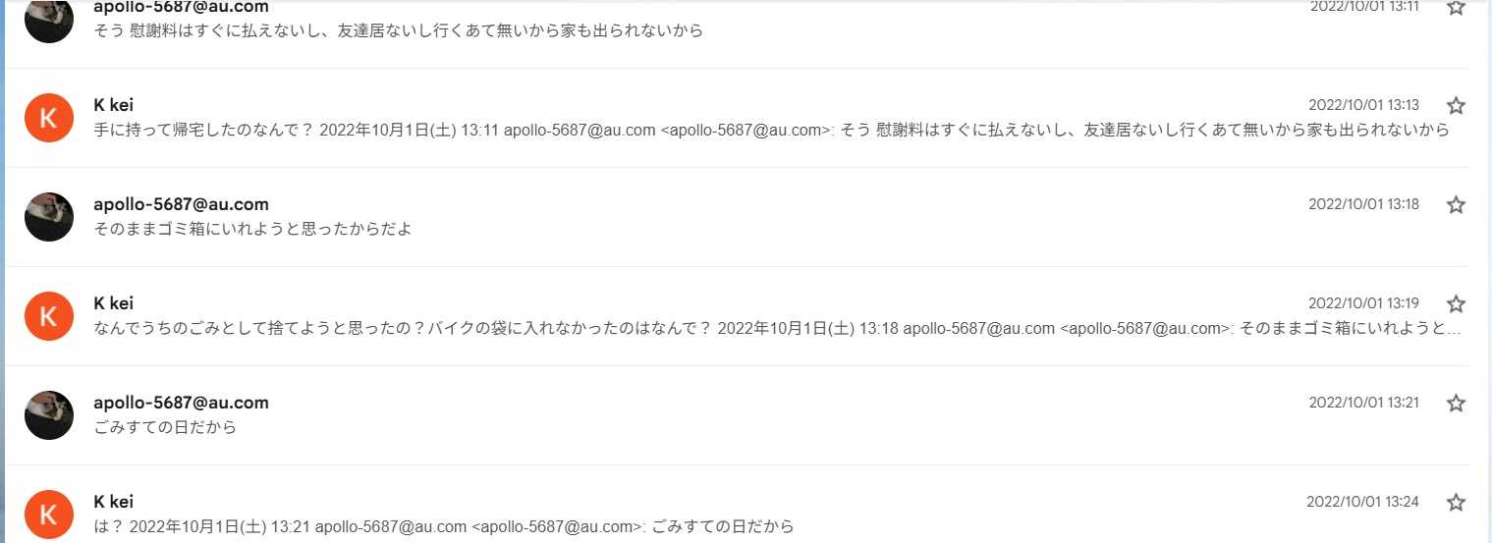
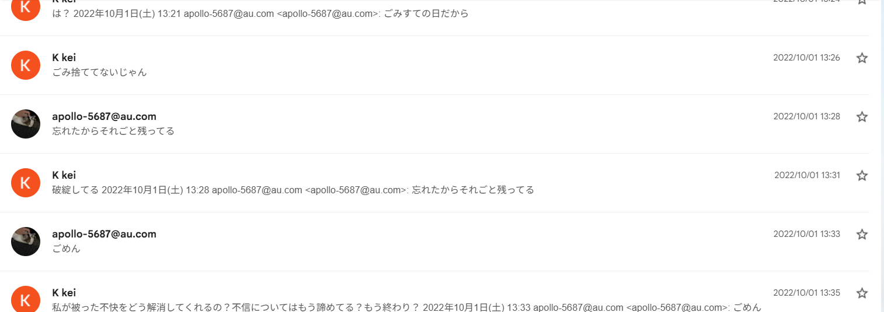
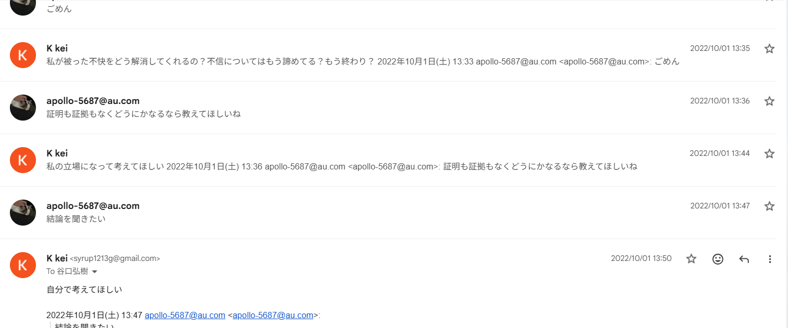
さいふ | ¥7,500 |  |  | /ｍ | 返済される分 | /ｍ(5日)
 |  | 母 | ¥150,000 |  | ¥50,000 | ¥10,000
 |  | SMBCモビット | ¥299,496 | ¥11,000
 |  | R | ¥500,000 | ¥35,000
 |  |  |  |  | 10/14頃 | ¥110,000

11月分 | ¥164,000 |  | 家賃 | ¥74,000
 |  |  | LIFELINE | ¥25,000

基本給 | ¥220,000
家族手当 | ¥10,000
調整手当 | ¥80,000
住宅手当 | ¥30,000

